Abb. F5-4web
Zurück zum Inhalt
Abb. F5-4web: Aufnahme eines Masterstudiums nach sozialer Herkunft* (Studienberechtigte 2008, 3. Welle, viereinhalb Jahre nach Schulabschluss, in %)
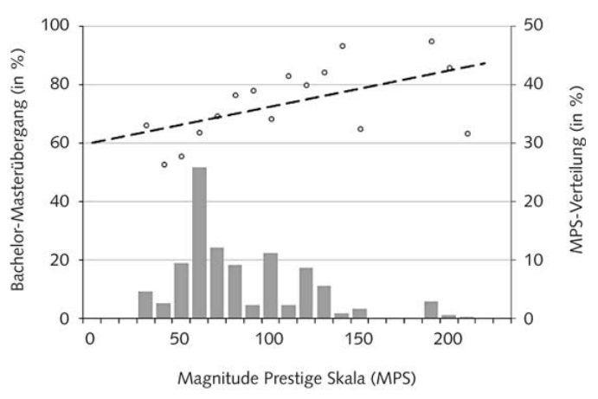

Lesehilfe: "Auf der rechten Skala findet sich die prozentuale Verteilung der Bachelorstudierenden nach verschiedenen MPSHerkunftskategorien (graue Balken). Auf der linken Skala finden sich der prozentuale Anteil derjenigen, die ein Masterstudium aufnehmen (schwarze Kreise). Um den Zusammenhang zwischen dem Berufsprestige der Eltern und dem Übergang ins Masterstudium zu verdeutlichen, wird zusätzlich ein linearer Trend ausgewiesen (gestrichtelte Linie)" (S. 145) * Die hier verwendete "Magnitude-Prestige-Skala" (MPS) misst das Prestige des höchsten elterlichen Berufs. "Der Magnitude-Prestige-Score (MPS) wurde auf Basis der Berufsstruktur in Deutschland konstruiert und als Indikator für das Prestige einzelner Berufe verwendet. Er variiert von 30 (mithelfende Familienangehçrige) bis 217 (Zahnmedizin). Wie aus Abbildung 2 hervorgeht, handelt es sich bei dem Berufsprestige der Eltern im Analysesample um eine rechtsschiefe Verteilung, wobei die Wahrscheinlichkeit ein Masterstudium aufzunehmen, sehr deutlich mit dem elterlichen Berufsprestige variiert. Während im Durchschnitt lediglich 60 Prozent der Studierenden aus weniger privilegierten Gruppen (MPS = < 100) nach dem Bachelorstudium einen Masterabschluss anstreben, sind dies in den privilegierten Gruppen (MPS > 100) über 80 Prozent. Trotz der vergleichsweise hohen sozialen Selektion an den vorangegangenen Bildungsübergängen bestehen demnach auch am Bachelor-/Masterübergang gravierende Unterschiede zwischen den verschiedenen Sozialgruppen" (S. 144). Der Zusammenhang wird in der hier verwendeten Arbeit auch multivariat kontrolliert. In der Tendenz finden sich ähnliche Ergebnisse auch bei Briedis, K., Klüver, S., & Trommer, M. (2016). Zwischen Etablierung, Stabilisierung und Aufstieg: Berufliche Entwicklung der Hochschulabsolvent(inn)en 2009: Zweite Befragung des Prüfungsjahrgangs 2009 fünf Jahre nach dem Abschluss (Forum Hochschule No. 4/2016). Hannover, sowie Ebert, A., & Stammen, K.-H. (2014). Der Übergang vom Bachelor z

Abb. F5-5web
Zurück zum Inhalt
Abb. F5-5web: Verläufe verschiedener Tätigkeiten in den ersten 60 Monaten nach dem Studienabschluss bei Bachelorabsolventinnen und -absolventen mit und ohne Master (Absolventenjahrgang 2009, in %, Bachelorabschlüsse)
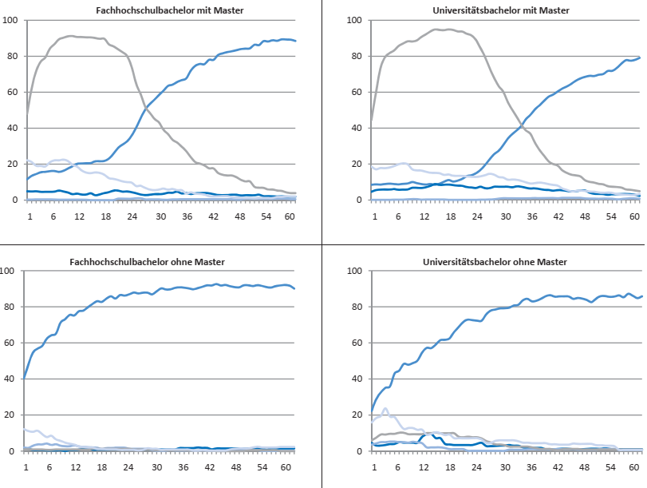

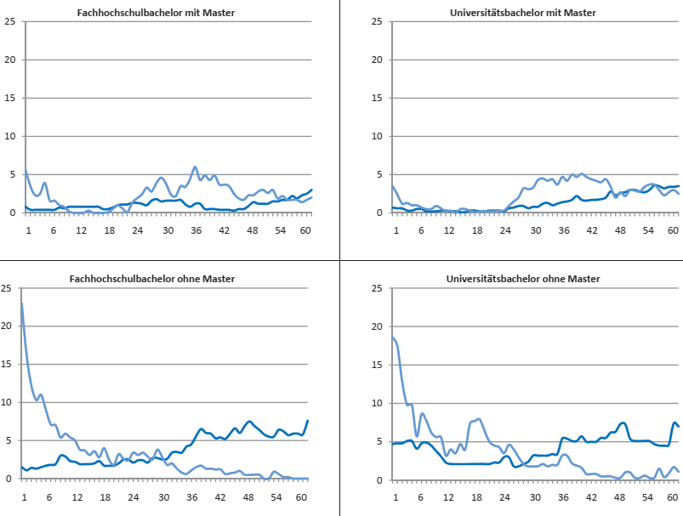

Quelle: DZHW Absolventenpanel, aus: Briedis, K, Klüver, S., & Trommer, M. (2016). Zwischen Etablierung, Stabilisierung und Aufstieg: Berufliche Entwicklung der Hochschulabsolvent(inn)en 2009. Zweite Befragung des Prüfungsjahrgangs 2009 fünf Jahre nach dem Abschluss. DZHW Forum Hochschule 4/2016. Hannover, S. 25, 28

